Altman Z Score for WIG20
 |  |  | na 2025-05-19 17:15:00
 | WIG 20 Dystrybucja |  | zrodło https://www.bankier.pl/inwestowanie/profile/quote.html?symbol=WIG20

Nazwa | Ticker | Kurs | udzial w indeksie | Altman Z Score | Kolumna1
PEPCO | PCO | 18.3 | 0.80% | 1.81
ORANGEPL | OPL | 9.692 | 1.71% | 1.51
KRUK | KRU | 404.1 | 1.95% | 1.95
BUDIMEX | BDX | 624.2 | 2.17% | 2.82
PGE | PGE | 9.476 | 2.22% | 0.82
KETY | KTY | 863 | 2.29% | 4.28
ALIOR | ALR | 105.5 | 2.56% | 3.11
ZABKA | ZAB | 22.2 | 2.56% | 1.63
MBANK | MBK | 806.6 | 2.89% | 0.94 |  | Altman Z Score for WIG20
CCC | CCC | 229.8 | 3.22% | 1.50 |  |  | = | 4.712
CDPROJEKT | CDR | 232.2 | 4.46% | 58.07
KGHM | KGH | 124.15 | 4.62% | 2.28
SANPL | SPL | 512 | 5.39% | 1.64
LPP | LPP | 15980 | 5.56% | 3.92
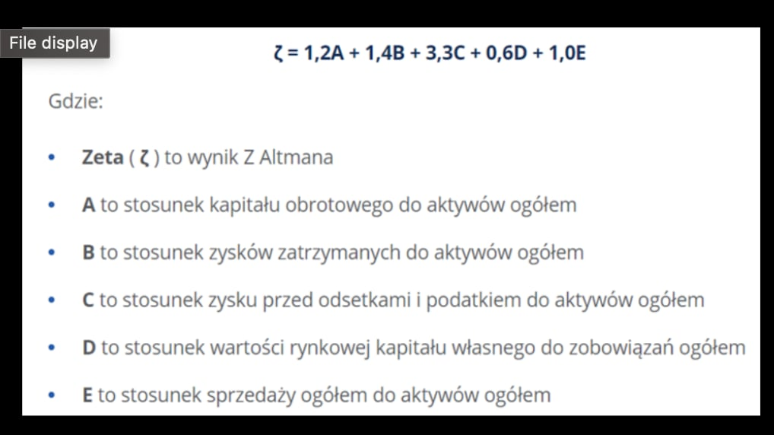
ALLEGRO | ALE | 33.33 | 6.00% | 2.99
DINOPL | DNP | 532.4 | 6.95% | 6.60
PEKAO | PEO | 178.75 | 8.60% | 1.01
PZU | PZU | 62.56 | 9.69% | 0.43
PKNORLEN | PKN | 72.23 | 11.45% | 2.22
PKOBP | PKO | 75.6 | 14.92% | 1.59

 |  |  | 100.01% | <-- :((

